Feuil1


Nom - Prénom
adresse mail
téléphone
2020 un millésime dont nous nous souviendrons tous !
La sélection de cette année ne s’est pas organisée comme à l’accoutumée où je parcours le vignoble bordelais pour déguster les nobles crus de château en château, tâche ô combien spirituelle dont je m’acquitte chaque année.
Donc, cette année nous avons vécu au rythme des échantillons reçus dans nos caves pour y être dégustés, ça n’a pas le même charme ni le même confort de dégustations comparatives mais soit, en finalité on arrive au même résultat.
Mon avis sur 2020, dans la lignée des millésimes 2018 et 2019, mère nature nous offre un beau millésime 2020, encore une belle trilogie, ce que je retiens de ma vue d’ensemble sur cette année si particulière, c’est le contraste qui nous est offert, un croisement entre les millésimes 2008 et 2009, des vins à la fois riches et tanniques mais avec une aromatique florale et gourmande sans lourdeur.
Il y a, par contre, un vrai tri à faire, il y a du très bon partout mais aussi des déceptions, nous avons donc essayé de vous guider à travers cette sélection 2020 qui s’inscrit dans la collection des millésimes à mettre en cave.
Pascal Carré

 | Lorsque votre choix est fait, sauvegarder votre fichier et l'envoyer à :

 | info@lacavedessommeliers.lu | *** = Maître-achat

Unité 75 cl | Château | Appellation | PU € htva | Total réf.
 | Les Blancs
 | JEAN FAUX CC (dispo en 1,5 l ou 3 l) | Bordeaux Supérieur | 9.52 | 0.00
 | CHANTEGRIVE "CAROLINE" *** | Graves | 12.37 | 0.00
 | FLORIDENE *** | Graves | 13.94 | 0.00
 | L'ESPRIT DE CHEVALIER | Pessac-Léognan | 19.71 | 0.00
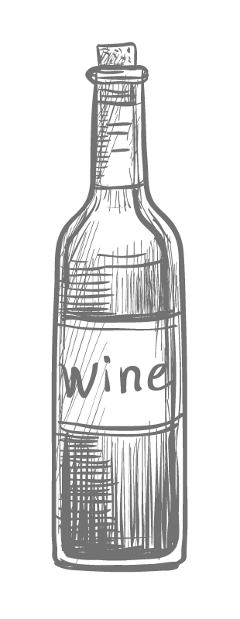
 | BROWN | Pessac-Léognan | 20.66 | 0.00
 | CARBONNIEUX *** | Pessac-Léognan | 24.69 | 0.00
 | CH COUHINS-LURTON BLC *** | Pessac-Léognan | 26.04 | 0.00
 | CH LARRIVET HAUT BRION BLC | Pessac-Léognan | 27.38 | 0.00
 | DE FIEUZAL *** | Pessac-Léognan | 39.48 | 0.00
 | MALARTIC LAGRAVIERE | Pessac-Léognan | 40.82 | 0.00

 | FILHOT *** | Sauternes | 17.30 | 0.00
 | DOISY DAENE | Barsac - Sauternes | 27.38 | 0.00
 | CLOS HAUT - PEYRAGUEY | Sauternes | 28.50 | 0.00
 | GUIRAUD | Sauternes | 35.44 | 0.00
 | SUDUIRAUT *** | Sauternes | 47.54 | 0.00
 | Les Rouges
 | JEAN FAUX CC (dispo en 1,5l, 3l ou 5 l) | Bordeaux Supérieur | 9.52 | 0.00

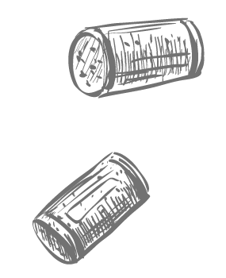
 | POTENSAC | Médoc | 18.64 | 0.00

 | LANESSAN | Haut-Médoc | 11.48 | 0.00
 | LA TOUR CARNET *** | Haut-Médoc | 25.14 | 0.00

 | LILIAN LADOUYS | Saint-Estèphe | 13.94 | 0.00
 | TOUR DE PEZ *** | Saint-Estèphe | 14.61 | 0.00
 | LES ORMES DE PEZ | Saint-Estèphe | 21.33 | 0.00
 | MEYNEY | Saint-Estèphe | 22.56 | 0.00
 | COS-LABORY | Saint-Estèphe | 24.02 | 0.00
 | LAFON-ROCHET | Saint-Estèphe | 29.62 | 0.00
 | HAUT MARBUZET | Saint-Estèphe | 31.41 | 0.00
 | PHELAN SEGUR | Saint-Estèphe | 34.77 | 0.00
 | PAGODES DE COS - màj 24 06 | Saint-Estèphe | 35.44 | 0.00
 | COS D ESTOURNEL - màj 24 06 | Saint-Estèphe | 168.50 | 0.00

 | CROIZET BAGES | Pauillac | 25.36 | 0.00
 | LYNCH MOUSSAS *** | Pauillac | 27.38 | 0.00
 | PEDESCLAUX *** | Pauillac | 29.90 | 0.00
 | HAUT BAGES LIBERAL | Pauillac | 30.07 | 0.00
 | D'ARMAILHAC | Pauillac | 36.79 | 0.00
 | HAUT-BATAILLEY *** | Pauillac | 44.85 | 0.00
 | PICHON LONGUEVILLE BARON - màj 25 06 | Pauillac | 124.15 | 0.00
 | MOUTON ROTHSCHILD - màj 24 06 | Pauillac | 484.34 | 0.00

 | DU GLANA *** | Saint-Julien | 17.58 | 0.00
 | LES FIEFS DE LAGRANGE | Saint-Julien | 19.43 | 0.00
 | GLORIA *** | Saint-Julien | 30.07 | 0.00
 | LANGOA BARTON | Saint-Julien | 33.41 | 0.00
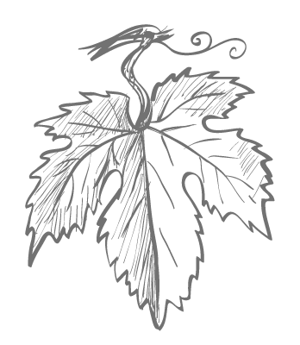
 | LA CROIX DUCRU-BEAUCAILLOU | Saint-Julien | 34.10 | 0.00
 | CH LAGRANGE *** | Saint-Julien | 39.70 | 0.00
 | CH SAINT PIERRE *** | Saint-Julien | 43.51 | 0.00
 | GRUAUD LAROSE | Saint-Julien | 65.01 | 0.00

 | CH DEYREM VALENTIN | Margaux | 16.63 | 0.00
 | LES HAUTS DU TERTRE | Margaux | 17.97 | 0.00
 | CHEVALIER DE LASCOMBES *** | Margaux | 23.35 | 0.00
 | SIRAN *** | Margaux | 23.35 | 0.00
 | DESMIRAIL | Margaux | 27.66 | 0.00
 | PRIEURE LICHINE *** | Margaux | 28.72 | 0.00

 | CH DU TERTRE | Margaux | 30.74 | 0.00
 | MARQUIS DE TERME | Margaux | 33.54 | 0.00
 | KIRWAN | Margaux | 34.10 | 0.00
 | CH DAUZAC *** | Margaux | 34.10 | 0.00
 | CH BOYD CANTENAC | Margaux | 35.22 | 0.00
 | CANTENAC BROWN *** | Margaux | 38.80 | 0.00
 | GISCOURS - màj 25 06 | Margaux | 46.20 | 0.00
 | ISSAN - màj 24 06 | Margaux | 47.54 | 0.00
 | DURFORT VIVENS - màj 25 06 | Margaux | 48.88 | 0.00
 | CH LASCOMBES *** | Margaux | 55.60 | 0.00
 | MARGAUX - màj 24 06 | Margaux | 484.34 | 0.00

 | L'ESPRIT DE CHEVALIER ROUGE | Pessac-Léognan | 17.64 | 0.00
 | OLIVIER | Pessac-Léognan | 21.33 | 0.00
 | CH LATOUR MARTILLAC | Pessac-Léognan | 24.02 | 0.00
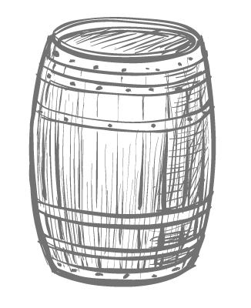
 | CH CARBONNIEUX | Pessac-Léognan | 24.69 | 0.00
 | DOMAINE DE CHEVALIER ROUGE - màj 25 06 | Pessac-Léognan | 52.92 | 0.00

 | GRAND CORBIN | Saint-Emilion Grand Cru | 17.97 | 0.00
 | FOMBRAUGE | Saint-Emilion Grand Cru | 23.74 | 0.00
 | BARDE-HAUT | Saint-Emilion Grand Cru | 24.69 | 0.00
 | FRANC MAYNE | Saint-Emilion Grand Cru | 26.42 | 0.00
 | CHAUVIN | Saint-Emilion Grand Cru | 27.38 | 0.00
 | FAUGERES | Saint-Emilion Grand Cru | 29.40 | 0.00
 | LA COUSPAUDE *** | Saint-Emilion Grand Cru | 30.18 | 0.00
 | FONPLEGADE | Saint-Emilion Grand Cru | 30.74 | 0.00
 | GRAND MAYNE | Saint-Emilion Grand Cru | 31.41 | 0.00
 | LA MARZELLE *** | Saint-Emilion Grand Cru | 33.83 | 0.00
 | LA DOMINIQUE | Saint-Emilion Grand Cru | 44.80 | 0.00
 | LA GAFFELIERE *** | Saint-Emilion Grand Cru | 54.26 | 0.00
 | CANON LA GAFFELIERE | Saint-Emilion Grand Cru | 63.05 | 0.00
 | LE CARILLON D'ANGELUS | Saint-Emilion Grand Cru | 74.42 | 0.00
 | PEBY FAUGERES | Saint-Emilion Grand Cru | 110.71 | 0.00
 | PAVIE *** | Saint-Emilion Grand Cru | 269.30 | 0.00
 | ANGELUS - màj 24 06 | Saint-Emilion Grand Cru | 291.70 | 0.00

 | CH L'ENCLOS | Pomerol | 21.50 | 0.00
 | RENE *** | Pomerol | 23.35 | 0.00
 | MAZEYRES - màj 25 06 | Pomerol | 24.58 | 0.00
 | CH LA CROIX DE GAY | Pomerol | 28.72 | 0.00
 | LA POINTE *** | Pomerol | 33.54 | 0.00
 | CH LE BON PASTEUR | Pomerol | 46.42 | 0.00
 | GAZIN | Pomerol | 63.22 | 0.00
 | CH LA FLEUR DE GAY | Pomerol | 71.73 | 0.00

 | MAUCAILLOU | Moulis | 18.64 | 0.00
 | POUJEAUX *** | Moulis | 20.66 | 0.00
 | CHASSE-SPLEEN | Moulis | 22.90 | 0.00
0 | Total bouteilles |  | Total € htva | 0.00

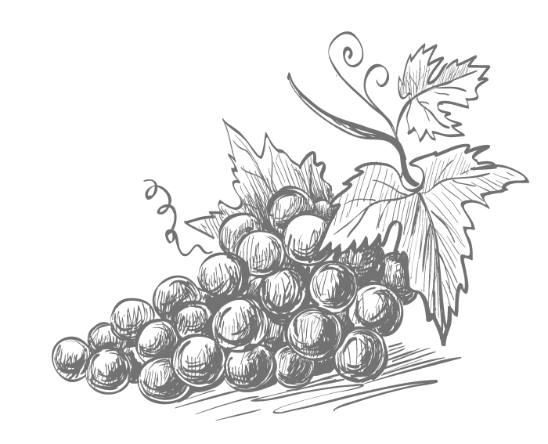 Art 1. Achat minimum de 6 bouteilles / référence. Art 2. Le vendeur s’engage à livrer courant de l'année 2023 Art 3 . En garantie de sa commande l’acheteur verse au vendeur la somme correspondante à la valeur des vins commandés htva et hors accises. Précisez sur le versement la mention Achat Primeurs Bordeaux 2020, n° commande et le nom sur lequel la commande a été établie Art 4. Le vendeur fera parvenir à l’acheteur, dès livraison une facture, déduction faite de la garantie versée. Art 5. Les taxes et accises appliquées seront celles qui seront en vigueur au moment de la facturation. Art 6. Les frais supplémentaires pour conditionnement spécial ( incl. Demi bouteille, magnum…) seront imputés au moment de la facturation. Art. 7 Cette offre est valable sous réserve des stocks disponibles.

